Worksheet
 |  |  |  |  | 8 (812) 565 05 34 |  |  | sales@miniworks.ru
 |  |  |  |  | Екатеринбург |  |  | отдел продаж
 |  |  | Адрес |  |  |  |  | Режим работы
 |  |  | Екатеринбург |  |  |  |  | Пн – Пт: с 8:00 до 18:00
14ТЧЭ
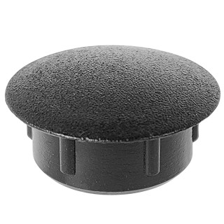 |  | 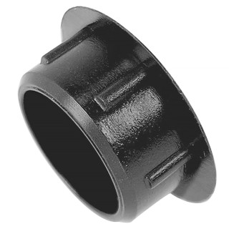 |  | 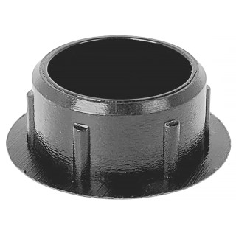 |  | 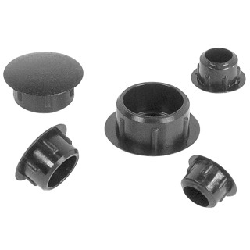
Артикул |  | Цвет |  | от 10000 | от 5000 | от 1000 | от 500 | от 100 | розница | Наличие на 06.08.2026
14ТСНЭ |  | синий |  | 1.44р. | 1.80р. | 2.04р. | 2.64р. | 3.00р. | 6.00р. | —
14ТБЭ |  | белый (RAL 9003) |  | 1.44р. | 1.80р. | 2.04р. | 2.64р. | 3.00р. | 6.00р. | 37503
14ТТКЭ |  | коричневый (RAL 8019) |  | 1.44р. | 1.80р. | 2.04р. | 2.64р. | 3.00р. | 6.00р. | 17396
14ТЧЭ |  | черный (RAL 9005) |  | 1.20р. | 1.50р. | 1.70р. | 2.20р. | 2.50р. | 5.00р. | 229371
14ТССЭ |  | серый (RAL 7040) |  | 1.44р. | 1.80р. | 2.04р. | 2.64р. | 3.00р. | 6.00р. | 101210
14ТТСЭ |  | серый (RAL 7001) |  | 1.44р. | 1.80р. | 2.04р. | 2.64р. | 3.00р. | 6.00р. | 57580
14ТЖЭ |  | желтый (RAL 1023) |  | 1.44р. | 1.80р. | 2.04р. | 2.64р. | 3.00р. | 6.00р. | —
14ТЗЭ |  | зеленый (RAL 6035) |  | 1.44р. | 1.80р. | 2.04р. | 2.64р. | 3.00р. | 6.00р. | —
14ТКЧЭ |  | коричневый (RAL 8003) |  | 1.44р. | 1.80р. | 2.04р. | 2.64р. | 3.00р. | 6.00р. | 14108
14ТТБЭ |  | бежевый (RAL 1019) |  | 1.44р. | 1.80р. | 2.04р. | 2.64р. | 3.00р. | 6.00р. | 19741
14ТСБЭ |  | бежевый (RAL 1001) |  | 1.44р. | 1.80р. | 2.04р. | 2.64р. | 3.00р. | 6.00р. | 28910
14ТВШЭ |  | вишня (RAL 8001) |  | 1.44р. | 1.80р. | 2.04р. | 2.64р. | 3.00р. | 6.00р. | —
14ТОЭ |  | орех (RAL 8000) |  | 1.44р. | 1.80р. | 2.04р. | 2.64р. | 3.00р. | 6.00р. | —
14ТМХЭ |  | махагон (RAL 8012) |  | 1.44р. | 1.80р. | 2.04р. | 2.64р. | 3.00р. | 6.00р. | 11931
14ТДБЭ |  | дуб (RAL 8014) |  | 1.44р. | 1.80р. | 2.04р. | 2.64р. | 3.00р. | 6.00р. | 11849
14ТСОЭ |  | сосна (RAL 1034) |  | 1.44р. | 1.80р. | 2.04р. | 2.64р. | 3.00р. | 6.00р. | —
14ТКДЭ |  | кр.дерево (RAL 8015) |  | 1.44р. | 1.80р. | 2.04р. | 2.64р. | 3.00р. | 6.00р. | —
14ТБДЭ |  | бордо |  | 1.44р. | 1.80р. | 2.04р. | 2.64р. | 3.00р. | 6.00р. | —
14ТККЭ |  | кр.кирпич |  | 1.44р. | 1.80р. | 2.04р. | 2.64р. | 3.00р. | 6.00р. | —
14ТБКЭ |  | бук (RAL 1011) |  | 1.44р. | 1.80р. | 2.04р. | 2.64р. | 3.00р. | 6.00р. | 13791
 | Все цены указаны в рублях и включают в себя НДС. Все цены указаны при условии 100% предоплаты и действительны в течение 5 дней. Все цены указаны при условии самовывоза продукции со склада в г. Екатеринбург (для иногородних клиентов доставка до склада ТК в г. Екатеринбург бесплатна). Все цены указаны за стандартный цвет для каждого вида изделия (изменение цвета на любой из предлагаемой палитры +20% к стоимости, изменение цвета на любой по системе RAL +50% к стоимости). О возможных сроках поставки заказного товара, необходимо уточнять заранее

